Лист1
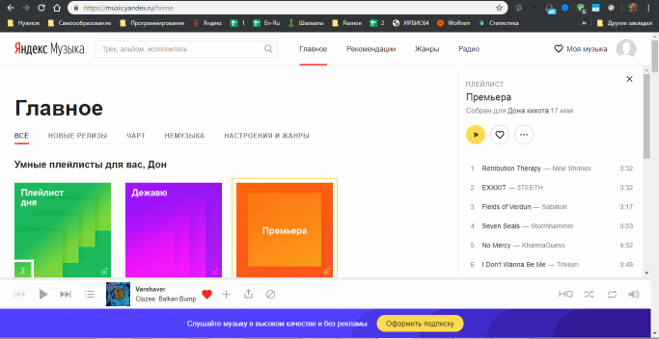
https://music.yandex.ru/home

